Tabelle1
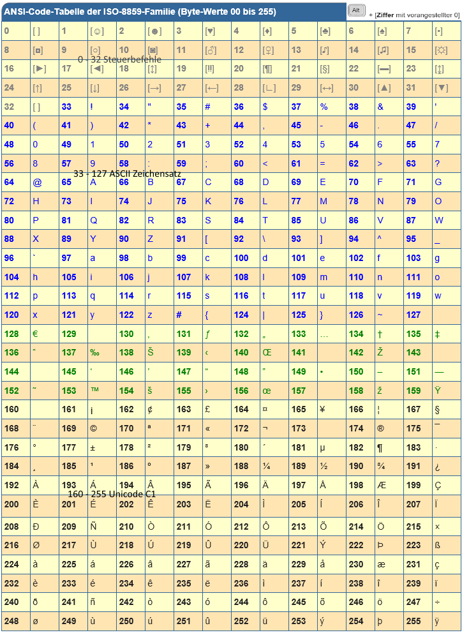
Zeichen | = ANSI-Code | Code = | Zeichen | http://www.code-knacker.de/ansi.htm | [Alt] 0 xxx | €
 |  |  |  | ANSI = American National Standards Institute
# | 0035 | 187 | »
1 | 0049 | 52 | 4
B | 0066 | 179 | ³
€ | 0128 | 169 | ©
! | 0033 |  | #VALUE!
@ | 0064 |  | #VALUE!
Ø | 0216 |  | #VALUE!
 | #VALUE! |  | #VALUE!
{ | 0123 |  | #VALUE!
 | #VALUE! |  | #VALUE!
‰ | 0137 |  | #VALUE!
© | 0169 |  | #VALUE!
® | 0174 |  | #VALUE!
» | 0187 |  | #VALUE!
« | 0171 |  | #VALUE!
 | #VALUE! |  | #VALUE!
 | #VALUE! |  | #VALUE!
 | #VALUE! |  | #VALUE!
 | #VALUE! |  | #VALUE!
 | #VALUE! |  | #VALUE!
 | #VALUE! |  | #VALUE!
 | #VALUE! |  | #VALUE!
 | #VALUE! |  | #VALUE!
 | #VALUE! |  | #VALUE!
 | #VALUE! |  | #VALUE!
 | #VALUE! |  | #VALUE!
 | #VALUE! |  | #VALUE!
 | #VALUE! |  | #VALUE!
 | #VALUE! |  | #VALUE!
 | #VALUE! |  | #VALUE!
 | #VALUE! |  | #VALUE!
 | #VALUE! |  | #VALUE!
 | #VALUE! |  | #VALUE!
 | #VALUE! |  | #VALUE!
 | #VALUE! |  | #VALUE!
 | #VALUE! |  | #VALUE!
 | #VALUE! |  | #VALUE!
 | #VALUE! |  | #VALUE!
 | #VALUE! |  | #VALUE!
 | #VALUE! |  | #VALUE!

